GUI
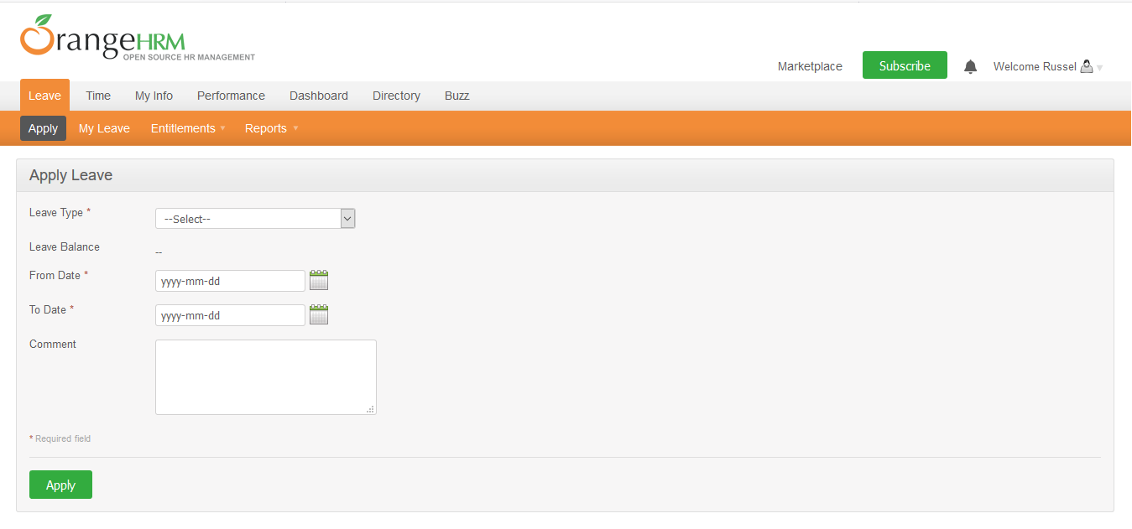

NO. | INPUT FIELD | DESCRIPTION | CONSTRAINTS
1 | Leave Type | Loại nghỉ phép mà cá nhân được hưởng | Bắt buộc chọn từ danh sách. Loại nghỉ phép do Admin thiết lập cho nhân viên trong module Configure Leave Types và Entitlements
2 | Leave Balance | Số dư ngày phép mà cá nhân được phép sử dụng | Read-only
3 | From Date | Ngày bắt đầu nghỉ phép | Bắt buộc chọn từ calendar control
4 | To Date | Ngày kết thúc nghỉ phép | Bắt buộc chọn từ calendar control
5 | Duration | Thời lượng nghỉ phép | Chọn một trong các giá trị sau từ danh sách: • Full Day: Nghỉ trọn ngày • Half Day: Nghỉ nửa ngày • Specify Time – From, To, Duration: Giờ nghỉ cụ thể Field này chỉ xuất hiện khi người dùng chọn From Date = To Date
6 | Partial Days | Hình thức nghỉ phép | Chọn một trong các giá trị sau từ danh sách: • None: giá trị mặc định, nghỉ trọn ngày • All Days: Hệ thống hiển thị Duration field cho phép chọn một trong 2 giá trị từ danh sách: o Half Day – Morning/Afternoon (giá trị mặc định) o Specify Time – From, To, Duration: Giờ nghỉ cụ thể • Start Day Only: Hệ thống hiển thị Duration field cho phép chọn giống mô tả của All Days • End Day Only: Hệ thống hiển thị Duration field cho phép chọn giống mô tả của All Days • Start and End Day: Hệ thống hiển thị Duration field cho phép chọn giống mô tả của All Days Field này chỉ xuất hiện khi người dùng chọn From Date != To Date
7 | Comment | Ghi chú thêm (nếu cần thiết)

F.6.2_GUI
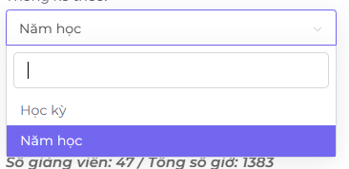
Backlog ID | Backlog Item | User Story Description | Acceptance Criteria |  |  | AC02:Hệ thống sẽ tự động chọn năm học mới nhất khi người dùng chọn đơn vị năm.
PB_26 | Xem số giờ trong năm | Là một thành viên trong Ban giảng dạy, tôi muốn xem số giờ trong năm của các giảng viên để tôi có thể kiểm soát khối lượng giảng dạy của mỗi giảng viên và phân công một cách hợp lý. | AC01 | Là một thành viên trong Ban giảng dạy, tôi muốn xem thống kê về số giờ mà mỗi giảng viên phải giảng dạy trong mỗi năm học.
 |  |  | AC02 | Hệ thống sẽ tự động chọn năm học mới nhất khi người dùng chọn đơn vị năm.
 |  |  | AC03 | Hệ thống sẽ hiển thị biểu đồ chỉ ra số giờ mà mỗi giảng viên đã giảng dạy trong năm học đó. | AC03:Hệ thống sẽ hiển thị biểu đồ chỉ ra số giờ mà mỗi giảng viên đã giảng dạy trong năm học đó.
 |  |  | AC04 | Dữ liệu phải được sắp xếp theo thứ tự từ lớn đến nhỏ mặc định.
 |  |  | AC05 | Ban giảng dạy có thể xem dữ liệu dưới dạng bảng.
 |  |  | AC06 | Ban giảng dạy có thể xuất dữ liệu thống kê.
 |  |  | AC07 | Các cột trong bảng có thể được sắp xếp. |  |  | AC06:Ban giảng dạy có thể xuất dữ liệu thống kê.
 |  |  | AC08 | Hệ thống sẽ hiển thị tổng số giảng viên trong thống kê và tổng số giờ trong năm học đó.
 |  |  | AC09 | Hệ thống sẽ hiển thị thông báo lỗi nếu Ban giảng dạy chọn một năm học và ngành chưa có dữ liệu.
 |  |  | AC10 | Biểu đồ phải hiển thị nhãn dữ liệu cho số giờ của từng giảng viên.
 |  |  | AC11 | Ban giảng dạy có thể tìm kiếm dữ liệu trong bảng. |  |  |  | AC07:Các cột trong bảng có thể được sắp xếp.
 |  |  | AC12 | Dữ liệu thống kê phải chính xác, tổng số giờ của mỗi giảng viên phải bằng tổng số giờ của mỗi lớp học được giảng dạy bởi giảng viên đó trong kỳ học đó.
 |  |  | AC13 | Người dùng có thể xem chi tiết về các lớp học được giảng dạy bởi từng giảng viên | AC05:Ban giảng dạy có thể xem dữ liệu dưới dạng bảng.
 |  |  | AC14 | Kiểm tra tài liệu đã thành công: -Kiểm tra chức năng: Đã thành công -Kiểm tra tích hợp: Đã thành công

 |  | Xem thống kê về số giờ mà mỗi giảng viên phải giảng dạy trong mỗi năm học. |  | Màn hình chức năng cho phép BCN khoa xem thống kê các giảng viên phải dạy trong mỗi năm học
 | EC01 | Mỗi giảng viên có số giờ giảng dạy lớn hơn 0 trong mỗi năm học. |  | Chức năng dành cho BCN Khoa
 | EC02 | Mỗi giảng viên có số giờ giảng dạy bằng 0 trong mỗi năm học. |  | Chức năng liên kết đến chức năng kê số giờ quy đổi,Thống kê số giờ giáo viên thỉnh giảng,Thống kê số giờ dạy cá nhân,Thống kê về lịch giảng dạy
 | EC03 | Số giờ giảng dạy của mỗi giảng viên nhỏ hơn 0 trong mỗi năm học.
 | EC04 | Không có giảng viên trong Ban giảng dạy.
 |  | Dữ liệu phải được sắp xếp theo thứ tự từ lớn đến nhỏ mặc định.
 | EC05 | Dữ liệu đã được sắp xếp từ lớn đến nhỏ
 | EC06 | Dữ liệu chưa được sắp xếp hoặc sắp xếp theo thứ tự khác
 |  | Dữ liệu không thay đổi
 |  | Các cột trong bảng có thể được sắp xếp
 | EC07 | sắp xếp các cột theo tên người dùng thành công
 | EC08 | sắp xếp các cột theo tên người dùng không thành công
 | EC09 | sắp xếp các cột theo vai trò thành công
 | EC10 | sắp xếp các cột theo vai trò không thành công
 |  | Hệ thống sẽ hiển thị tổng số giảng viên trong thống kê và tổng số giờ trong năm học đó |  |  | AC13:Người dùng có thể xem chi tiết về các lớp học được giảng dạy bởi từng giảng viên
 | EC11 | Ngày bắt đầu năm học
 | EC12 | Ngày kết thúc năm học
 | EC13 | Ngày hiện tại
 | EC14 | Không có dữ liệu giảng viên
 | EC15 | Không có dữ liệu giờ học
 | EC16 | Không có dữ liệu năm học
 | EC17 | Năm học chưa kết thúc
 | EC18 | Năm học đã kết thúc

